Principal
Complementação de Carga Horária II
Centro Paulista de Cultura Anglo Americana LTDA.
Versão 1.1
 |  |  |  | Total de horas a cumprir:
Unidade: | Diadema |  |  | Total de horas cumpridas: |  | 0:00:00
Período: |  |  |  | Total de horas ainda devidas: |  | 0:00:00
Última atualização: |  |  |  | Total de horas cumpridas a mais: |  | 0:00:00
Adicionar
Atividade
Adicionar
Coordenação
Adicionar
Relatórios
Fechamento
Mensal
Folha Assinaturas
Fechamento
do período
Pesquisar
Atividades

Data | Inicio | Fim | Descrição da Atividade | Aluno(a) / Especificação | Turma | Dedução
 |  |  |  |  |  | 0:00:00 | 0:00:00
 |  |  |  |  |  | 0:00:00
 |  |  |  |  |  | 0:00:00
 |  |  |  |  |  | 0:00:00
 |  |  |  |  |  | 0:00:00
 |  |  |  |  |  | 0:00:00
 |  |  |  |  |  | 0:00:00
 |  |  |  |  |  | 0:00:00
 |  |  |  |  |  | 0:00:00
 |  |  |  |  |  | 0:00:00
 |  |  |  |  |  | 0:00:00
 |  |  |  |  |  | 0:00:00
 |  |  |  |  |  | 0:00:00
 |  |  |  |  |  | 0:00:00
 |  |  |  |  |  | 0:00:00
 |  |  |  |  |  | 0:00:00
 |  |  |  |  |  | 0:00:00
 |  |  |  |  |  | 0:00:00
 |  |  |  |  |  | 0:00:00
 |  |  |  |  |  | 0:00:00
 |  |  |  |  |  | 0:00:00
 |  |  |  |  |  | 0:00:00
 |  |  |  |  |  | 0:00:00
 |  |  |  |  |  | 0:00:00
 |  |  |  |  |  | 0:00:00
 |  |  |  |  |  | 0:00:00
 |  |  |  |  |  | 0:00:00
 |  |  |  |  |  | 0:00:00
 |  |  |  |  |  | 0:00:00
 |  |  |  |  |  | 0:00:00
 |  |  |  |  |  | 0:00:00
 |  |  |  |  |  | 0:00:00
 |  |  |  |  |  | 0:00:00
 |  |  |  |  |  | 0:00:00
 |  |  |  |  |  | 0:00:00
 |  |  |  |  |  | 0:00:00
 |  |  |  |  |  | 0:00:00
 |  |  |  |  |  | 0:00:00
 |  |  |  |  |  | 0:00:00
 |  |  |  |  |  | 0:00:00
 |  |  |  |  |  | 0:00:00
 |  |  |  |  |  | 0:00:00
 |  |  |  |  |  | 0:00:00
 |  |  |  |  |  | 0:00:00
 |  |  |  |  |  | 0:00:00
 |  |  |  |  |  | 0:00:00
 |  |  |  |  |  | 0:00:00
 |  |  |  |  |  | 0:00:00
 |  |  |  |  |  | 0:00:00
 |  |  |  |  |  | 0:00:00
 |  |  |  |  |  | 0:00:00
 |  |  |  |  |  | 0:00:00
 |  |  |  |  |  | 0:00:00
 |  |  |  |  |  | 0:00:00
 |  |  |  |  |  | 0:00:00
 |  |  |  |  |  | 0:00:00
 |  |  |  |  |  | 0:00:00
 |  |  |  |  |  | 0:00:00
 |  |  |  |  |  | 0:00:00
 |  |  |  |  |  | 0:00:00
 |  |  |  |  |  | 0:00:00
 |  |  |  |  |  | 0:00:00
 |  |  |  |  |  | 0:00:00
 |  |  |  |  |  | 0:00:00
 |  |  |  |  |  | 0:00:00
 |  |  |  |  |  | 0:00:00
 |  |  |  |  |  | 0:00:00
 |  |  |  |  |  | 0:00:00
 |  |  |  |  |  | 0:00:00
 |  |  |  |  |  | 0:00:00
 |  |  |  |  |  | 0:00:00
 |  |  |  |  |  | 0:00:00
 |  |  |  |  |  | 0:00:00
 |  |  |  |  |  | 0:00:00
 |  |  |  |  |  | 0:00:00
 |  |  |  |  |  | 0:00:00
 |  |  |  |  |  | 0:00:00
 |  |  |  |  |  | 0:00:00
 |  |  |  |  |  | 0:00:00
 |  |  |  |  |  | 0:00:00
 |  |  |  |  |  | 0:00:00
 |  |  |  |  |  | 0:00:00
 |  |  |  |  |  | 0:00:00
 |  |  |  |  |  | 0:00:00
 |  |  |  |  |  | 0:00:00
 |  |  |  |  |  | 0:00:00
 |  |  |  |  |  | 0:00:00
 |  |  |  |  |  | 0:00:00
 |  |  |  |  |  | 0:00:00
 |  |  |  |  |  | 0:00:00
 |  |  |  |  |  | 0:00:00
 |  |  |  |  |  | 0:00:00
 |  |  |  |  |  | 0:00:00
 |  |  |  |  |  | 0:00:00
 |  |  |  |  |  | 0:00:00
 |  |  |  |  |  | 0:00:00
 |  |  |  |  |  | 0:00:00
 |  |  |  |  |  | 0:00:00
 |  |  |  |  |  | 0:00:00
 |  |  |  |  |  | 0:00:00
 |  |  |  |  |  | 0:00:00
 |  |  |  |  |  | 0:00:00
 |  |  |  |  |  | 0:00:00
 |  |  |  |  |  | 0:00:00
 |  |  |  |  |  | 0:00:00
 |  |  |  |  |  | 0:00:00
 |  |  |  |  |  | 0:00:00
 |  |  |  |  |  | 0:00:00
 |  |  |  |  |  | 0:00:00
 |  |  |  |  |  | 0:00:00
 |  |  |  |  |  | 0:00:00
 |  |  |  |  |  | 0:00:00
 |  |  |  |  |  | 0:00:00
 |  |  |  |  |  | 0:00:00
 |  |  |  |  |  | 0:00:00
 |  |  |  |  |  | 0:00:00
 |  |  |  |  |  | 0:00:00
 |  |  |  |  |  | 0:00:00
 |  |  |  |  |  | 0:00:00
 |  |  |  |  |  | 0:00:00
 |  |  |  |  |  | 0:00:00
 |  |  |  |  |  | 0:00:00
 |  |  |  |  |  | 0:00:00
 |  |  |  |  |  | 0:00:00
 |  |  |  |  |  | 0:00:00
 |  |  |  |  |  | 0:00:00
 |  |  |  |  |  | 0:00:00
 |  |  |  |  |  | 0:00:00
 |  |  |  |  |  | 0:00:00
 |  |  |  |  |  | 0:00:00
 |  |  |  |  |  | 0:00:00
 |  |  |  |  |  | 0:00:00
 |  |  |  |  |  | 0:00:00
 |  |  |  |  |  | 0:00:00
 |  |  |  |  |  | 0:00:00
 |  |  |  |  |  | 0:00:00
 |  |  |  |  |  | 0:00:00
 |  |  |  |  |  | 0:00:00
 |  |  |  |  |  | 0:00:00
 |  |  |  |  |  | 0:00:00
 |  |  |  |  |  | 0:00:00
 |  |  |  |  |  | 0:00:00
 |  |  |  |  |  | 0:00:00
 |  |  |  |  |  | 0:00:00
 |  |  |  |  |  | 0:00:00
 |  |  |  |  |  | 0:00:00
 |  |  |  |  |  | 0:00:00
 |  |  |  |  |  | 0:00:00
 |  |  |  |  |  | 0:00:00
 |  |  |  |  |  | 0:00:00
 |  |  |  |  |  | 0:00:00
 |  |  |  |  |  | 0:00:00
 |  |  |  |  |  | 0:00:00
 |  |  |  |  |  | 0:00:00
 |  |  |  |  |  | 0:00:00
 |  |  |  |  |  | 0:00:00
 |  |  |  |  |  | 0:00:00
 |  |  |  |  |  | 0:00:00
 |  |  |  |  |  | 0:00:00
 |  |  |  |  |  | 0:00:00
 |  |  |  |  |  | 0:00:00
 |  |  |  |  |  | 0:00:00
 |  |  |  |  |  | 0:00:00
 |  |  |  |  |  | 0:00:00
 |  |  |  |  |  | 0:00:00
 |  |  |  |  |  | 0:00:00
 |  |  |  |  |  | 0:00:00
 |  |  |  |  |  | 0:00:00
 |  |  |  |  |  | 0:00:00
 |  |  |  |  |  | 0:00:00
 |  |  |  |  |  | 0:00:00
 |  |  |  |  |  | 0:00:00
 |  |  |  |  |  | 0:00:00
 |  |  |  |  |  | 0:00:00
 |  |  |  |  |  | 0:00:00
 |  |  |  |  |  | 0:00:00
 |  |  |  |  |  | 0:00:00
 |  |  |  |  |  | 0:00:00
 |  |  |  |  |  | 0:00:00
 |  |  |  |  |  | 0:00:00
 |  |  |  |  |  | 0:00:00
 |  |  |  |  |  | 0:00:00
 |  |  |  |  |  | 0:00:00
 |  |  |  |  |  | 0:00:00
 |  |  |  |  |  | 0:00:00
 |  |  |  |  |  | 0:00:00
 |  |  |  |  |  | 0:00:00
 |  |  |  |  |  | 0:00:00
 |  |  |  |  |  | 0:00:00
 |  |  |  |  |  | 0:00:00
 |  |  |  |  |  | 0:00:00
 |  |  |  |  |  | 0:00:00
 |  |  |  |  |  | 0:00:00
 |  |  |  |  |  | 0:00:00
 |  |  |  |  |  | 0:00:00
 |  |  |  |  |  | 0:00:00
 |  |  |  |  |  | 0:00:00
 |  |  |  |  |  | 0:00:00
 |  |  |  |  |  | 0:00:00
 |  |  |  |  |  | 0:00:00
 |  |  |  |  |  | 0:00:00
 |  |  |  |  |  | 0:00:00
 |  |  |  |  |  | 0:00:00
 |  |  |  |  |  | 0:00:00
 |  |  |  |  |  | 0:00:00
 |  |  |  |  |  | 0:00:00
 |  |  |  |  |  | 0:00:00
 |  |  |  |  |  | 0:00:00
 |  |  |  |  |  | 0:00:00
 |  |  |  |  |  | 0:00:00
 |  |  |  |  |  | 0:00:00
 |  |  |  |  |  | 0:00:00
 |  |  |  |  |  | 0:00:00
 |  |  |  |  |  | 0:00:00
 |  |  |  |  |  | 0:00:00
 |  |  |  |  |  | 0:00:00
 |  |  |  |  |  | 0:00:00
 |  |  |  |  |  | 0:00:00
 |  |  |  |  |  | 0:00:00
 |  |  |  |  |  | 0:00:00
 |  |  |  |  |  | 0:00:00
 |  |  |  |  |  | 0:00:00
 |  |  |  |  |  | 0:00:00
 |  |  |  |  |  | 0:00:00
 |  |  |  |  |  | 0:00:00
 |  |  |  |  |  | 0:00:00
 |  |  |  |  |  | 0:00:00
 |  |  |  |  |  | 0:00:00
 |  |  |  |  |  | 0:00:00
 |  |  |  |  |  | 0:00:00
 |  |  |  |  |  | 0:00:00
 |  |  |  |  |  | 0:00:00
 |  |  |  |  |  | 0:00:00
 |  |  |  |  |  | 0:00:00
 |  |  |  |  |  | 0:00:00
 |  |  |  |  |  | 0:00:00
 |  |  |  |  |  | 0:00:00
 |  |  |  |  |  | 0:00:00
 |  |  |  |  |  | 0:00:00
 |  |  |  |  |  | 0:00:00
 |  |  |  |  |  | 0:00:00
 |  |  |  |  |  | 0:00:00
 |  |  |  |  |  | 0:00:00
 |  |  |  |  |  | 0:00:00
 |  |  |  |  |  | 0:00:00
 |  |  |  |  |  | 0:00:00
 |  |  |  |  |  | 0:00:00
 |  |  |  |  |  | 0:00:00
 |  |  |  |  |  | 0:00:00
 |  |  |  |  |  | 0:00:00
 |  |  |  |  |  | 0:00:00
 |  |  |  |  |  | 0:00:00
 |  |  |  |  |  | 0:00:00
 |  |  |  |  |  | 0:00:00
 |  |  |  |  |  | 0:00:00
 |  |  |  |  |  | 0:00:00
 |  |  |  |  |  | 0:00:00
 |  |  |  |  |  | 0:00:00
 |  |  |  |  |  | 0:00:00
 |  |  |  |  |  | 0:00:00
 |  |  |  |  |  | 0:00:00
 |  |  |  |  |  | 0:00:00
 |  |  |  |  |  | 0:00:00
 |  |  |  |  |  | 0:00:00
 |  |  |  |  |  | 0:00:00
 |  |  |  |  |  | 0:00:00
 |  |  |  |  |  | 0:00:00
 |  |  |  |  |  | 0:00:00
 |  |  |  |  |  | 0:00:00
 |  |  |  |  |  | 0:00:00
 |  |  |  |  |  | 0:00:00
 |  |  |  |  |  | 0:00:00
 |  |  |  |  |  | 0:00:00
 |  |  |  |  |  | 0:00:00
 |  |  |  |  |  | 0:00:00
 |  |  |  |  |  | 0:00:00
 |  |  |  |  |  | 0:00:00
 |  |  |  |  |  | 0:00:00
 |  |  |  |  |  | 0:00:00
 |  |  |  |  |  | 0:00:00
 |  |  |  |  |  | 0:00:00
 |  |  |  |  |  | 0:00:00
 |  |  |  |  |  | 0:00:00
 |  |  |  |  |  | 0:00:00
 |  |  |  |  |  | 0:00:00
 |  |  |  |  |  | 0:00:00
 |  |  |  |  |  | 0:00:00
 |  |  |  |  |  | 0:00:00
 |  |  |  |  |  | 0:00:00
 |  |  |  |  |  | 0:00:00
 |  |  |  |  |  | 0:00:00
 |  |  |  |  |  | 0:00:00
 |  |  |  |  |  | 0:00:00
 |  |  |  |  |  | 0:00:00
 |  |  |  |  |  | 0:00:00
 |  |  |  |  |  | 0:00:00
 |  |  |  |  |  | 0:00:00
 |  |  |  |  |  | 0:00:00
 |  |  |  |  |  | 0:00:00
 |  |  |  |  |  | 0:00:00
 |  |  |  |  |  | 0:00:00
 |  |  |  |  |  | 0:00:00
 |  |  |  |  |  | 0:00:00
 |  |  |  |  |  | 0:00:00
 |  |  |  |  |  | 0:00:00
 |  |  |  |  |  | 0:00:00
 |  |  |  |  |  | 0:00:00
 |  |  |  |  |  | 0:00:00
 |  |  |  |  |  | 0:00:00
 |  |  |  |  |  | 0:00:00
 |  |  |  |  |  | 0:00:00
 |  |  |  |  |  | 0:00:00
 |  |  |  |  |  | 0:00:00
 |  |  |  |  |  | 0:00:00
 |  |  |  |  |  | 0:00:00
 |  |  |  |  |  | 0:00:00
 |  |  |  |  |  | 0:00:00
 |  |  |  |  |  | 0:00:00
 |  |  |  |  |  | 0:00:00
 |  |  |  |  |  | 0:00:00
 |  |  |  |  |  | 0:00:00
 |  |  |  |  |  | 0:00:00
 |  |  |  |  |  | 0:00:00
 |  |  |  |  |  | 0:00:00
 |  |  |  |  |  | 0:00:00
 |  |  |  |  |  | 0:00:00
 |  |  |  |  |  | 0:00:00
 |  |  |  |  |  | 0:00:00
 |  |  |  |  |  | 0:00:00
 |  |  |  |  |  | 0:00:00
 |  |  |  |  |  | 0:00:00
 |  |  |  |  |  | 0:00:00
 |  |  |  |  |  | 0:00:00
 |  |  |  |  |  | 0:00:00
 |  |  |  |  |  | 0:00:00
 |  |  |  |  |  | 0:00:00
 |  |  |  |  |  | 0:00:00
 |  |  |  |  |  | 0:00:00
 |  |  |  |  |  | 0:00:00
 |  |  |  |  |  | 0:00:00
 |  |  |  |  |  | 0:00:00
 |  |  |  |  |  | 0:00:00
 |  |  |  |  |  | 0:00:00
 |  |  |  |  |  | 0:00:00
 |  |  |  |  |  | 0:00:00
 |  |  |  |  |  | 0:00:00
 |  |  |  |  |  | 0:00:00
 |  |  |  |  |  | 0:00:00
 |  |  |  |  |  | 0:00:00
 |  |  |  |  |  | 0:00:00
 |  |  |  |  |  | 0:00:00
 |  |  |  |  |  | 0:00:00
 |  |  |  |  |  | 0:00:00
 |  |  |  |  |  | 0:00:00
 |  |  |  |  |  | 0:00:00
 |  |  |  |  |  | 0:00:00
 |  |  |  |  |  | 0:00:00
 |  |  |  |  |  | 0:00:00
 |  |  |  |  |  | 0:00:00
 |  |  |  |  |  | 0:00:00
 |  |  |  |  |  | 0:00:00
 |  |  |  |  |  | 0:00:00
 |  |  |  |  |  | 0:00:00
 |  |  |  |  |  | 0:00:00
 |  |  |  |  |  | 0:00:00
 |  |  |  |  |  | 0:00:00
 |  |  |  |  |  | 0:00:00
 |  |  |  |  |  | 0:00:00
 |  |  |  |  |  | 0:00:00
 |  |  |  |  |  | 0:00:00
 |  |  |  |  |  | 0:00:00
 |  |  |  |  |  | 0:00:00
 |  |  |  |  |  | 0:00:00
 |  |  |  |  |  | 0:00:00
 |  |  |  |  |  | 0:00:00
 |  |  |  |  |  | 0:00:00
 |  |  |  |  |  | 0:00:00
 |  |  |  |  |  | 0:00:00
 |  |  |  |  |  | 0:00:00
 |  |  |  |  |  | 0:00:00
 |  |  |  |  |  | 0:00:00
 |  |  |  |  |  | 0:00:00
 |  |  |  |  |  | 0:00:00
 |  |  |  |  |  | 0:00:00
 |  |  |  |  |  | 0:00:00
 |  |  |  |  |  | 0:00:00
 |  |  |  |  |  | 0:00:00
 |  |  |  |  |  | 0:00:00
 |  |  |  |  |  | 0:00:00
 |  |  |  |  |  | 0:00:00
 |  |  |  |  |  | 0:00:00
 |  |  |  |  |  | 0:00:00
 |  |  |  |  |  | 0:00:00
 |  |  |  |  |  | 0:00:00
 |  |  |  |  |  | 0:00:00
 |  |  |  |  |  | 0:00:00
 |  |  |  |  |  | 0:00:00
 |  |  |  |  |  | 0:00:00
 |  |  |  |  |  | 0:00:00
 |  |  |  |  |  | 0:00:00
 |  |  |  |  |  | 0:00:00

Fechamentos
FECHAMENTOS
Parciais da Complementação de Carga Horária


Voltar

 | 

Mês: |  | Mês:
Horas Cumpridas: |  | Horas Cumpridas:
Horas Devidas: |  | Horas Devidas:
Horas Extra: |  | Horas Extra:
Ação Tomada: |  | Ação Tomada:
Data de Fechamento: |  | Data de Fechamento:
Voltar
Voltar

Mês: |  | Mês:
Horas Cumpridas: |  | Horas Cumpridas:
Horas Devidas: |  | Horas Devidas:
Horas Extra: |  | Horas Extra:
Ação Tomada: |  | Ação Tomada:
Voltar
Data de Fechamento: |  | Data de Fechamento:
Voltar

Fechamento
FECHAMENTO
Final de semestre da carga horária 2

Voltar

Horas Cumpridas:
Horas Devidas:
Horas Extra:
Horas Pagas:
Saldo:
Ação Tomada:
Data de Fechamento:

Ajuda

SEJA
Bem vindo a ajuda do controle de complementação de carga horária 2

Voltar

Tópicos Importantes
1. | Lançar atividade
2. | Consultar atividades
3. | Criar Ponto de Professor de Controle de Carga horária 2
4. | Adicionar horas a cumprir
5. | Salvar Alterações
6. | Imprimir Atividades
7. | Realizar Fechamentos Parciais
8. | Realizar Fechamentos Finais
9. | Dicas
10. | Informações sobre o Controle
11. | Imprimir Ponto de Assinaturas

1. | Como lançar atividades
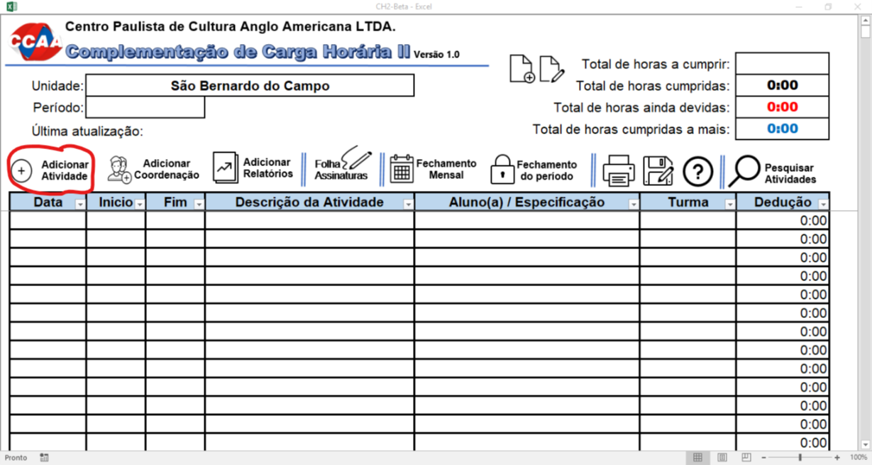
 |  |  |  |  |  | Assim que você abrir o seu controle de Carga Horária 2, você verá uma série de botões, logo abaixo do cabeçalho do controle. Clique no que diz "ADICIONAR ATIVIDADE". Se desejar adicionar uma coordenação, basta clicar no botão ao lado para agilizar o processo. Faça o mesmo caso queira adicionar relatórios clicando no botão ao lado com este texto. Qualquer um destes três botões abrirão a caixa de dialogo que será explicada abaixo.

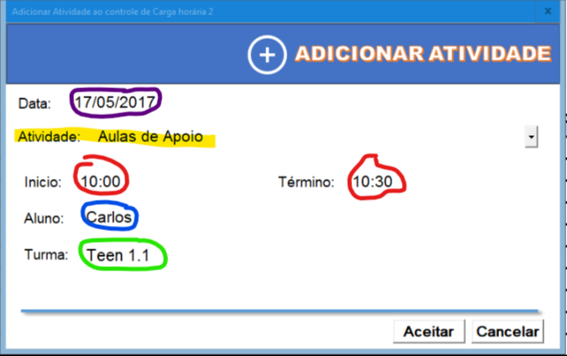
 | Na caixa "ADICIONAR ATIVIDADE", a data geralmente já está preenchida, mas pode tranquilamente ser modificada. Com exceção de quando você clica nos botões "ADICIONAR COORDENAÇÃO" e "ADICIONAR RELATÓRIOS", assim que você entrar no diálogo, você deve selecionar o tipo de atividade a lançar. Após selecionar o tipo de atividade, dependendo do ue foi selecionado, você será requesitado a preencher os campos referentes a atividade escolhida. Terminando de preencher, basta clicar em "ACEITAR" para concluir a edição e lançar a atividade.

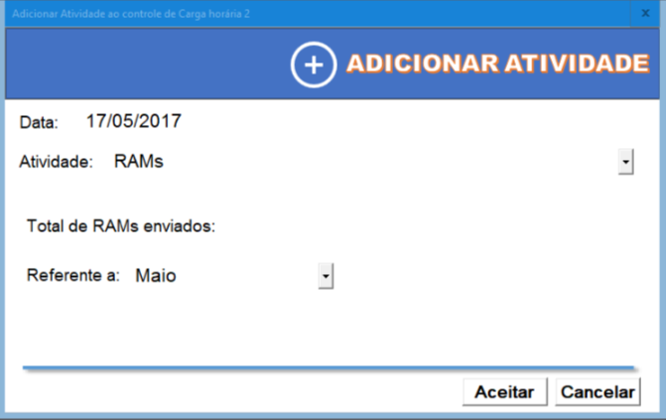

 |  |  |  |  |  | No caso dos RAMS, por exemplo, você só precisará informar o número total de RAMs editados e enviados e o controle se encarrega de calcular o total de tempo a deduzir da atividade.

Voltar para inicio

2. | Consultar Atividades
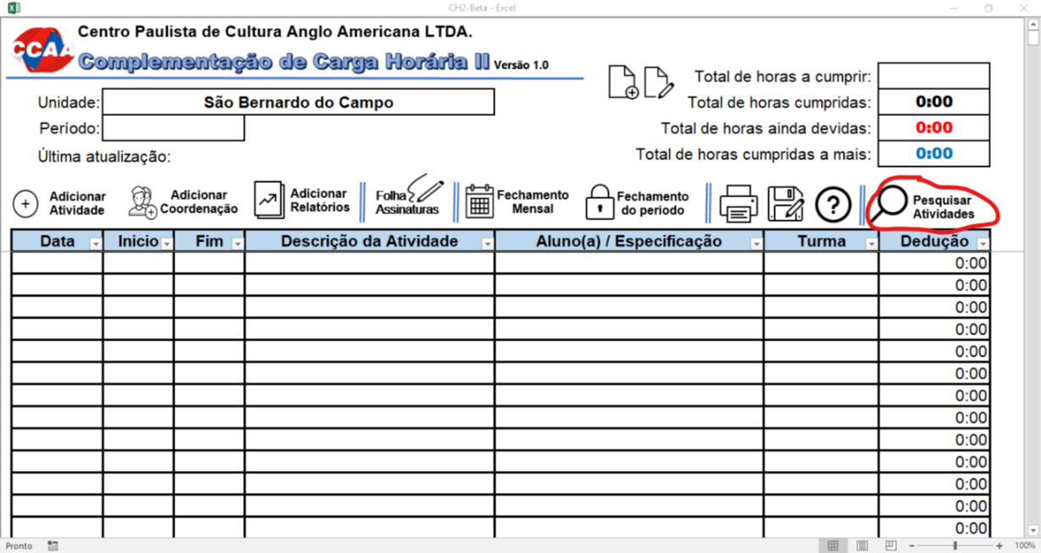
 |  |  |  |  |  | Para consultar atividades lançadas, basta clicar no botão "PESQUISAR ATIVIDADE" no final da barra de botões do controle de Carga Horária 2. Ao clicar aparecerá a caixa abaixo, na qual você deve digitar o que busca no campo acima e depois clicar em "PESQUISAR" ou pressionar a tecla <Enter> do teclado para efetuar a pesquisa. É possível se movimentar pelos resultados usando as setas que se encontram na parte inferior da caixa de diálogo.

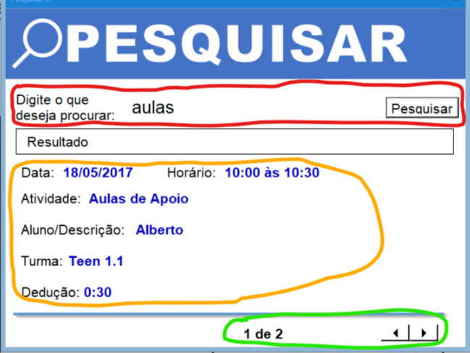

Voltar para inicio

3. | Criar Ponto de Professor de Controle de Carga horária 2
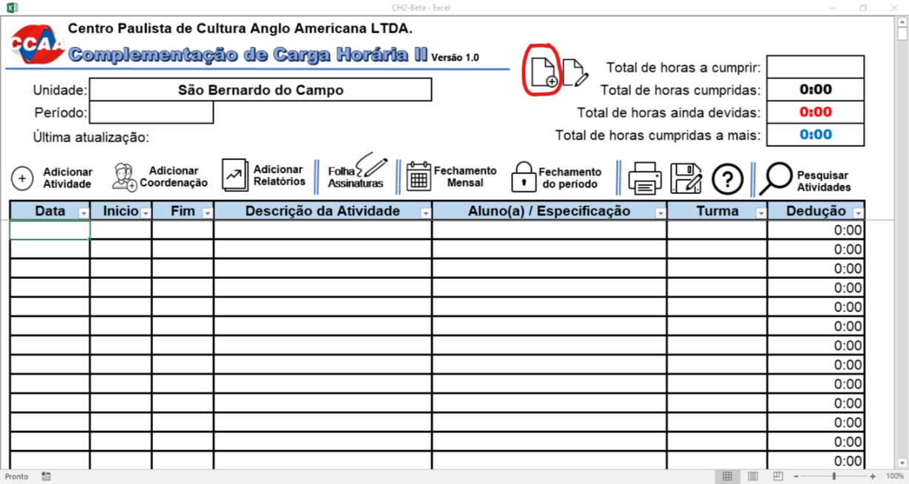
 |  |  |  |  | Para criar um ponto para professor, basta clicar no botão com uma folha e sinal de + no topo do controle, digitar o nome do professor no espaço indicado, verificar se o período está correto, já que ele modifica sozinho baseado na data do computador. Por fim, basta clicar em criar e pronto! Ponto criado.

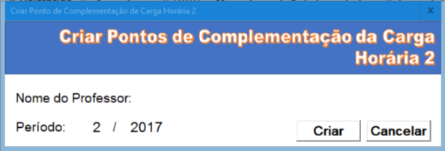

Voltar para inicio

4. | Adicionar horas a cumprir
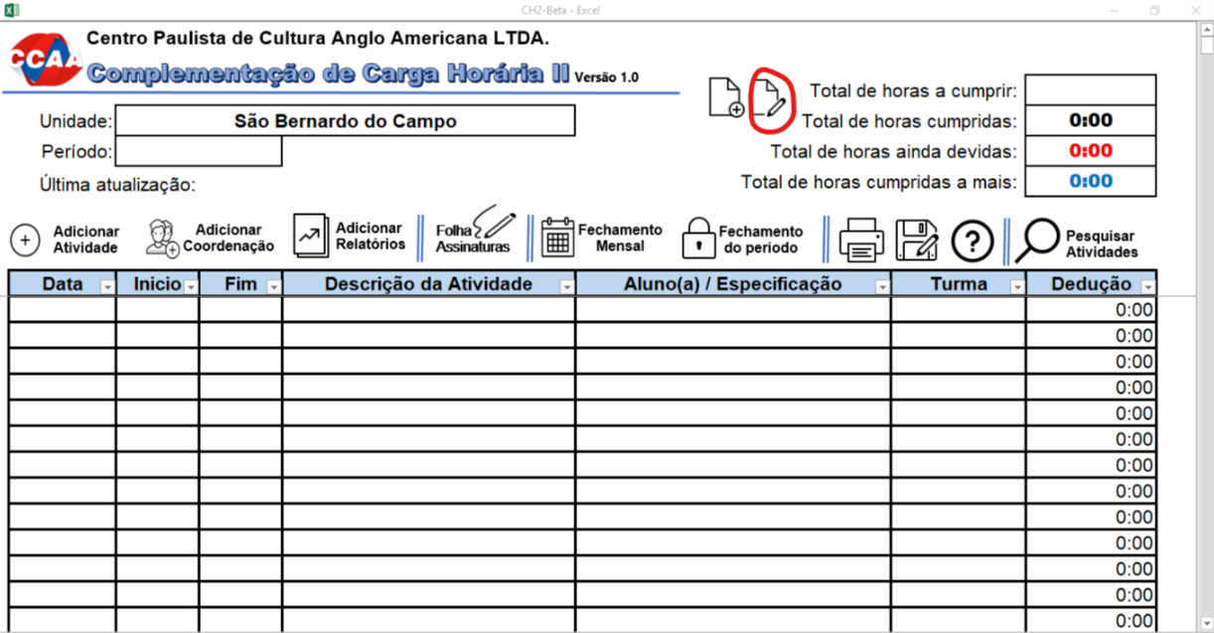
 |  |  |  | 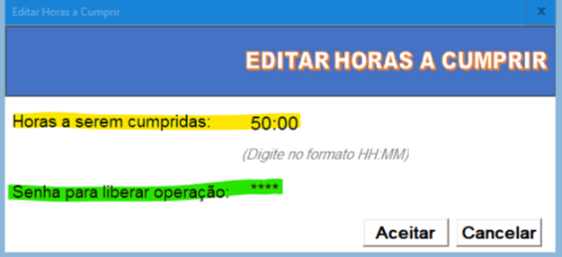 Para adicionar as horas que o professor necessita cumprir, basta clicar no botão com o desenho de uma folha e um lápis do lado dos totais e preencher o valor de horas a cumprir na caixa de diálogo que aparece e informar a senha administrativa que foi informada pelo desenvolvedor deste controle.

Voltar para inicio

5. | Salvar Alterações

 |  | Para salvar as alterações efetuadas em qualquer área do controle é importante clicar no desenho do icone ao lado, lembrando que ele está espalhado em todo o controle para facilitar o trabalho e evitar perdas.

Voltar para inicio

6. | Imprimir Atividades

 |  | Para imprimir as atividades efetuadas dentro do período ou imprimir os controles de fechamento, basta clicar no ícone ao lado. Observe que ao clicar no ícone, ele começa a impressão, sem perguntar nada. Ele sempre imprimirá apenas as atividades que não foram previamente impressas e recomeça de onde foi a última impressão.

Voltar para inicio

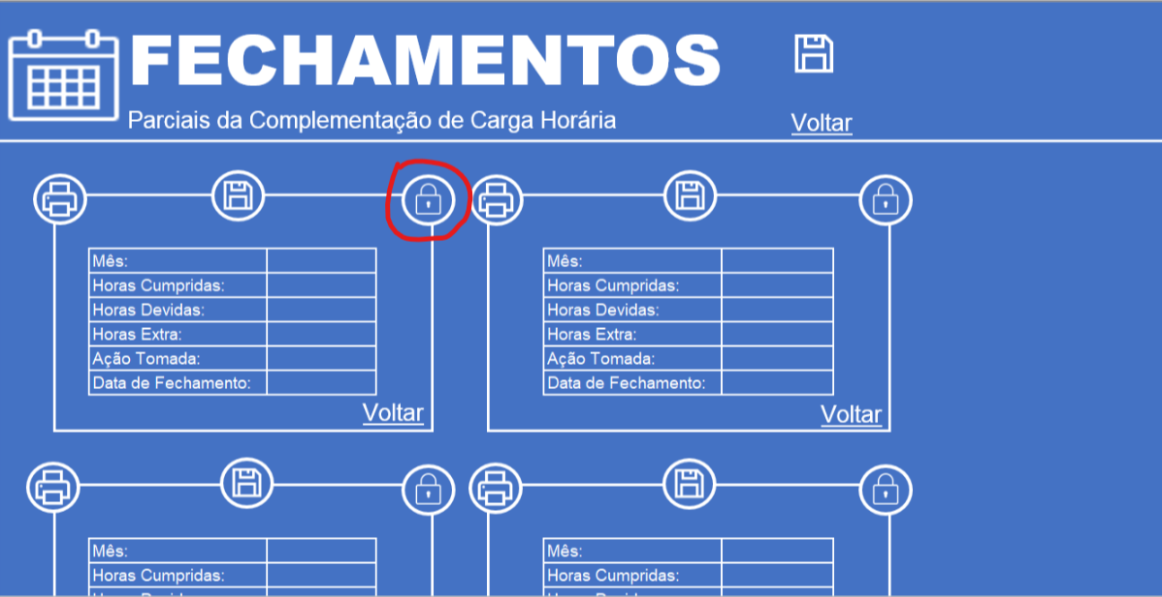
2
7. | Realizar Fechamentos Parciais
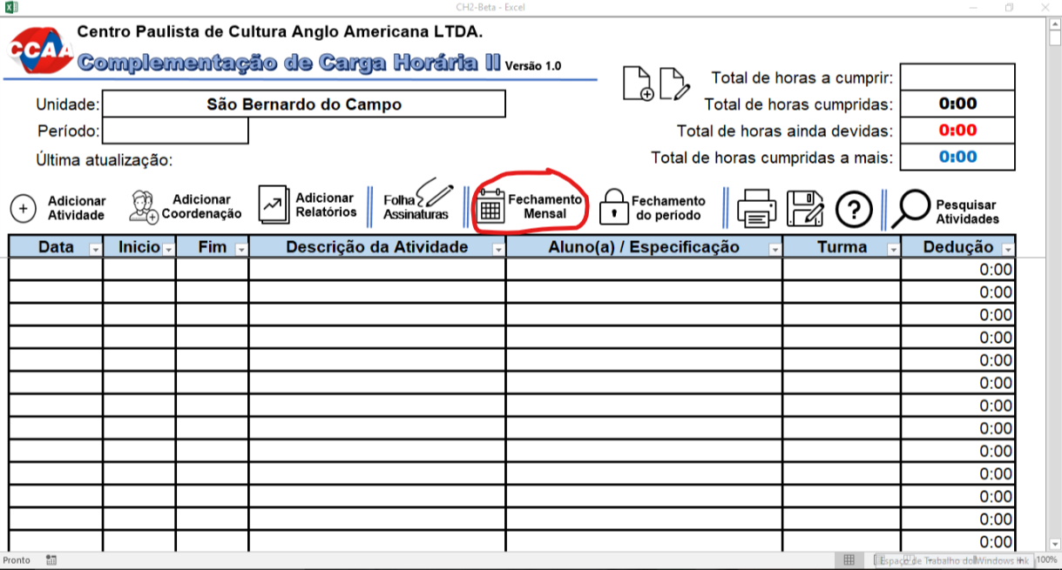
1

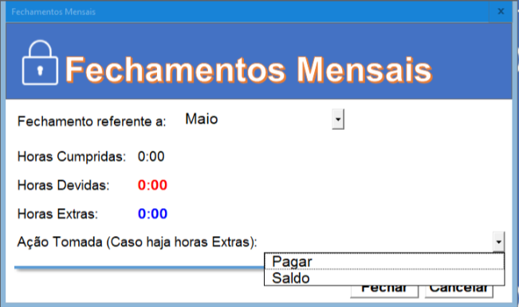
3
 |  |  |  | Efetuar o fechamento mensal do controle é simples. Basta clicar no ícone mostrado na figura 1. Depois, ir até o controle correspondente e clicar no botão de cadeado como mostra a figura 2. Por fim, aparece um diálogo no qual escolhe-se o mês de referência, verifica-se as horas cumpridas, devidas e Extras e toma-se uma ação: Pagar, Saldo ou nenhuma. Pagar - indica que o extra será pago. Saldo - irá somar para ser pago futuramente. Nenhuma (em branco) - nenhuma ação será tomada, muito parecida com Saldo e indicada quando não há horas extras. Por fim, basta clicar no botão FECHAR para registar o fechamento mensal. Para voltar para a tela inicial, clique em VOLTAR ou em SALVAR e aproveite para salvar as edições efetuadas.

Voltar para inicio

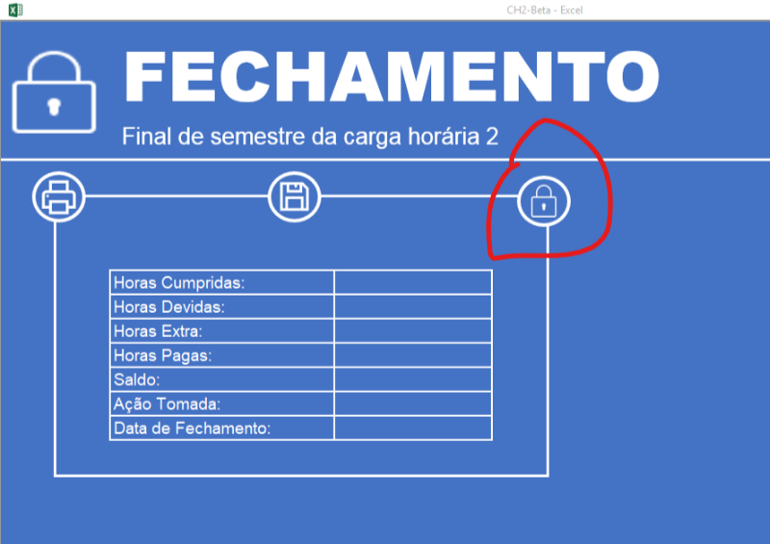
2
8. | Realizar Fechamentos Finais
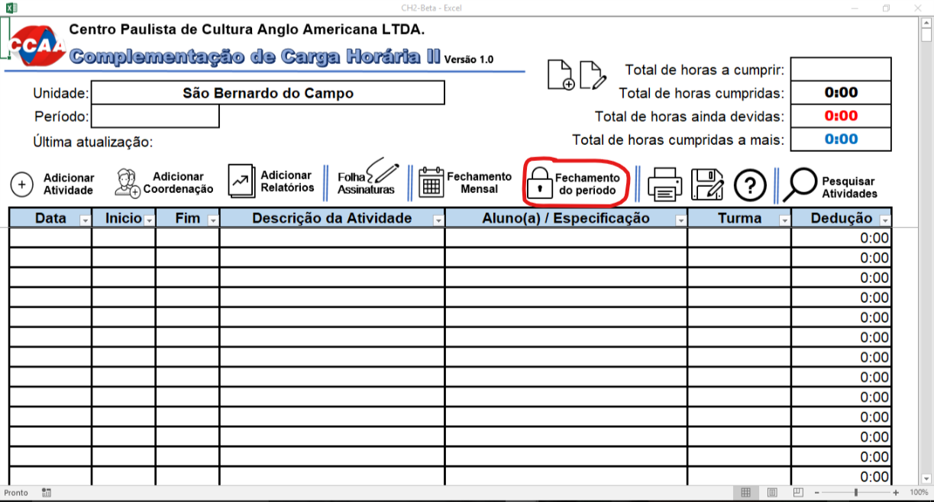
1

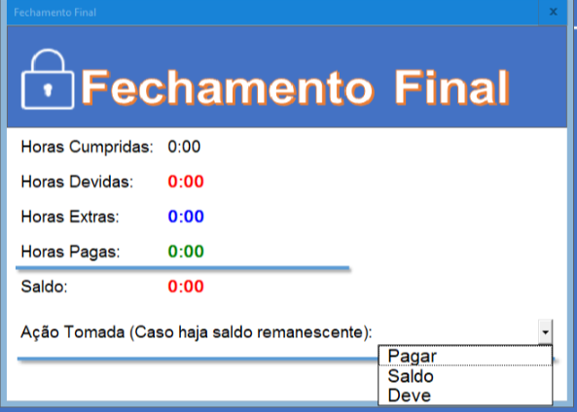
3
 |  |  |  |  | Muito parecido com os fechamentos parciais, o fechamento final apenas se diferencia pois ele é feito no término do semestre, geralmente na última coordenação do semestre e ele mostra todas as horas cumpridas, devidas, Extras e Extras pagas. O Saldo é o que o professor deve (se estiver de vermelho) ou que cumpriu extra e deve ser pago a ele (se estiver de azul). A única opção a escolher é a ação a ser tomada que pode ser Pagar, Deve ou Saldo. Pagar - horas extras serão pagas ao professor. Saldo - Extras serão jogadas no próximo semestre. Deve - o professor precisa cumprir aquele montante de horas. Para acessar, basta clicar no ícone mostrado na figura 1, depois no cadeado mostrado na figura 2 e para concluir o processo, basta pressionar o botão FECHAR para registrar ação. Depois basta salvar e solicitar ao professor para não efetuar mais edições.

Voltar para inicio

9. | Dicas

 | Para garantir que nenum dado se perca, indicamos que todas as edições sejam salvas clicando no botão de salvar, pois se você adicionar atividades ou realizar o fechamento parcial e não clicar no botão SALVAR e clicar no X para fechar o controle, todas as edições serão perdidas;

 | Outra dica é, apesar de você poder entrar com uma atividade digitando, aconselhamos que não o faça, pois é mais fácil usar o botão explicado anteriormente;

 | Cuidado ao imprimir, pois uma vez que você tenha clicado em imprimir, não será possível impedir o processo;

 | Para copiar uma atividade para outra linha, basta selecionar a atividade, pressionar Ctrl+C e depois selecionar a linha paa colar e pressionar Ctrl+V.

Voltar para inicio

10. | Informações sobre o Controle

 | Controle de Carga horária 2 versão 1.0
 | Desenvolvido por Rafael de Figueiredo Alves
 | Cópia Autorizada © 2017 - JRD Soluções
 | E-mail para contato: |  | jrdsofthouse@gmail.com
Voltar para inicio

11. | Imprimir Ponto de Assinaturas

 |  | Para imprimir a folha de assinaturas do controle de Carga Horária 2 onde os alunos assinam a presença em aulas de apoio e reposição, basta clicar no botão do ícone ao lao encontrado na tela principal. Uma vez pressionado, a impressão começa automaticamente.

Voltar para inicio

